ESTRUCTURA ORGÁNICA
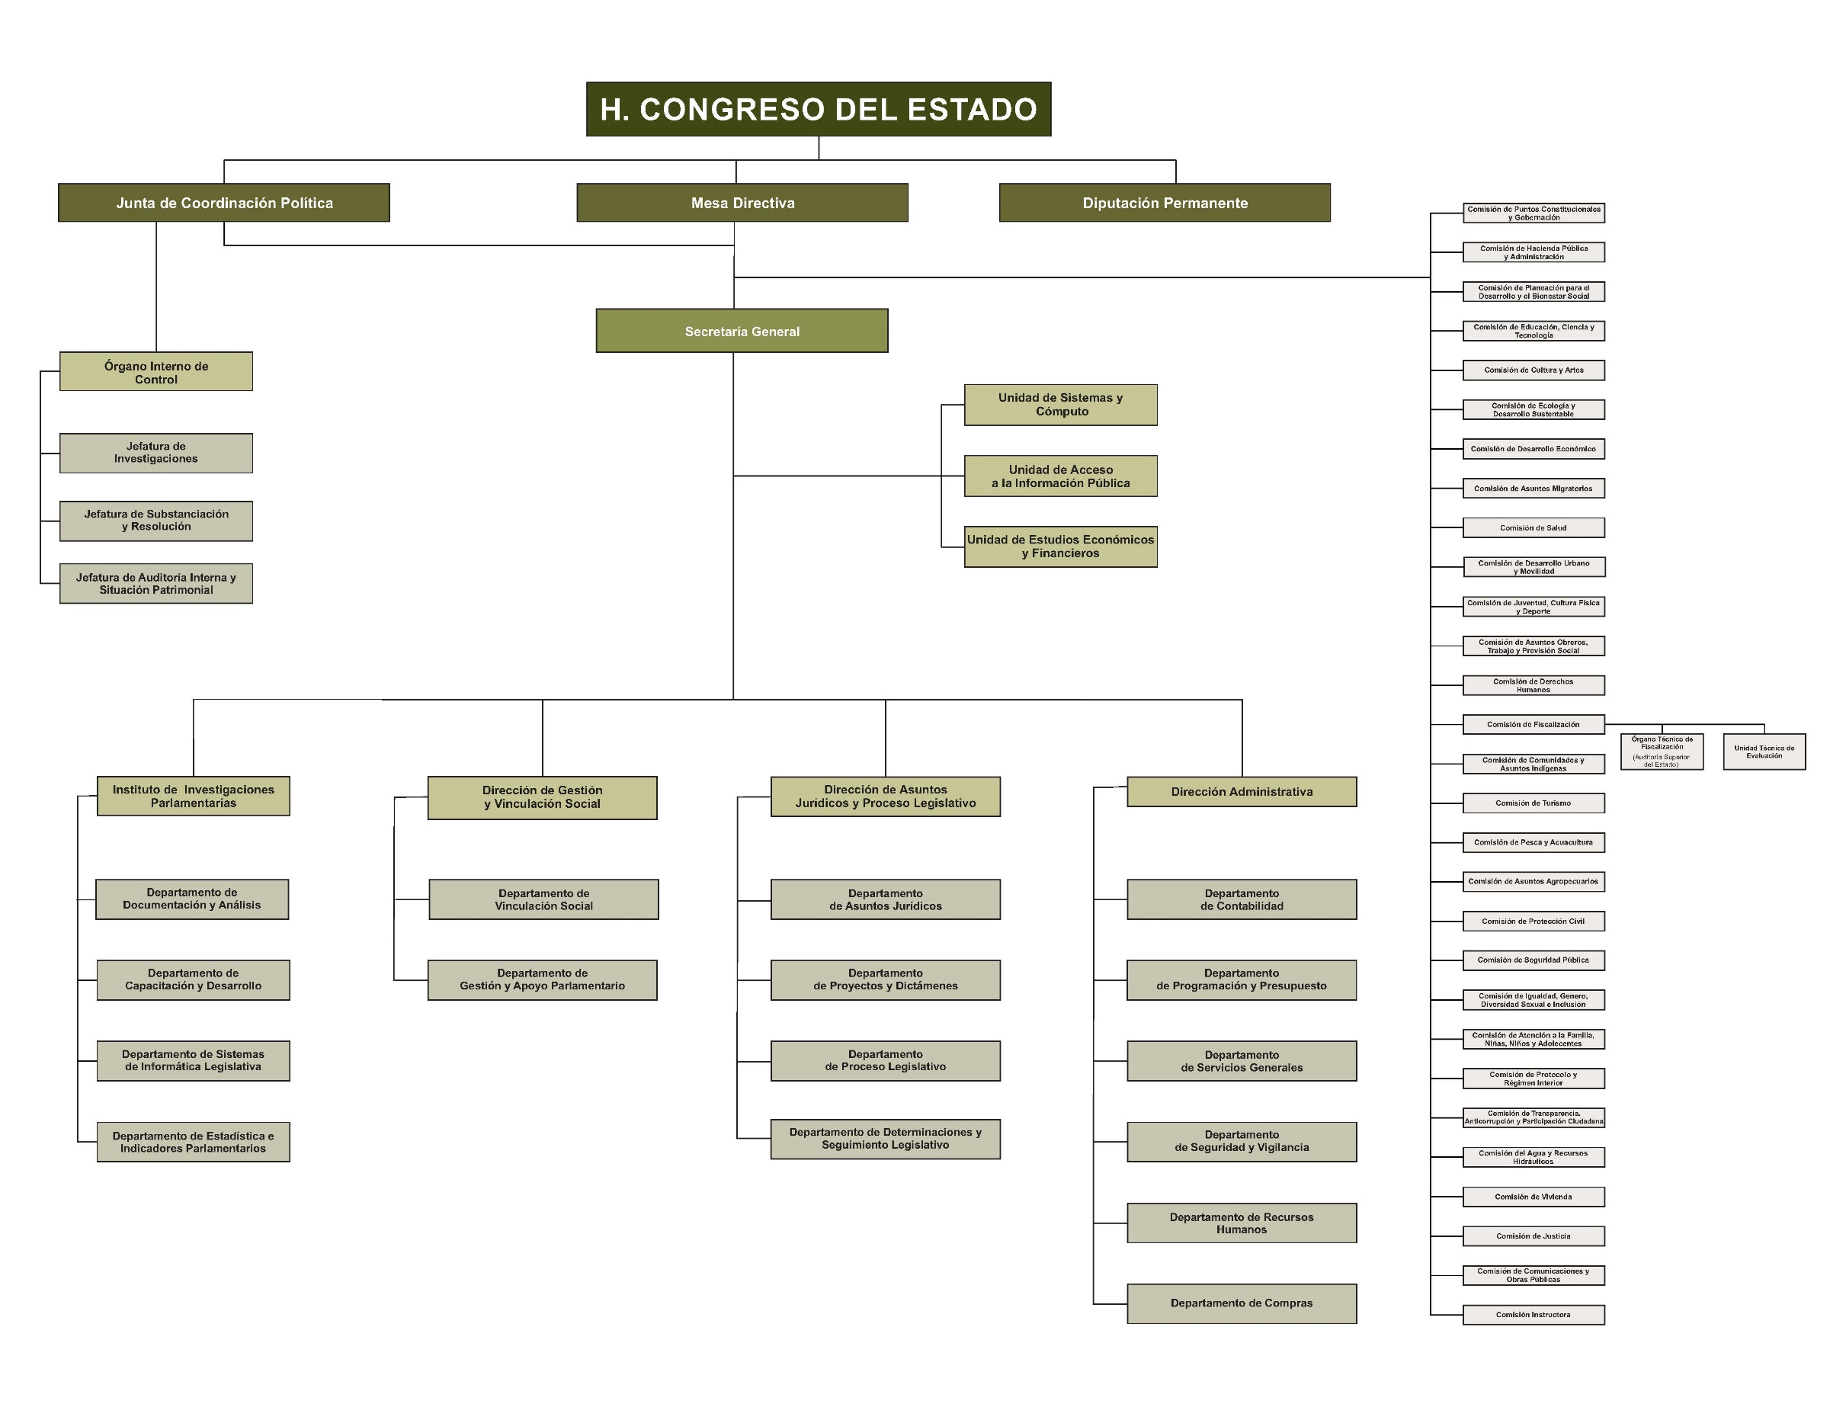
UNIDAD ADMINISTRATIVA:
FECHA:
ANEXO: I. ESTRUCTURA ORGÁNICA

